Sheet1
Задание №1
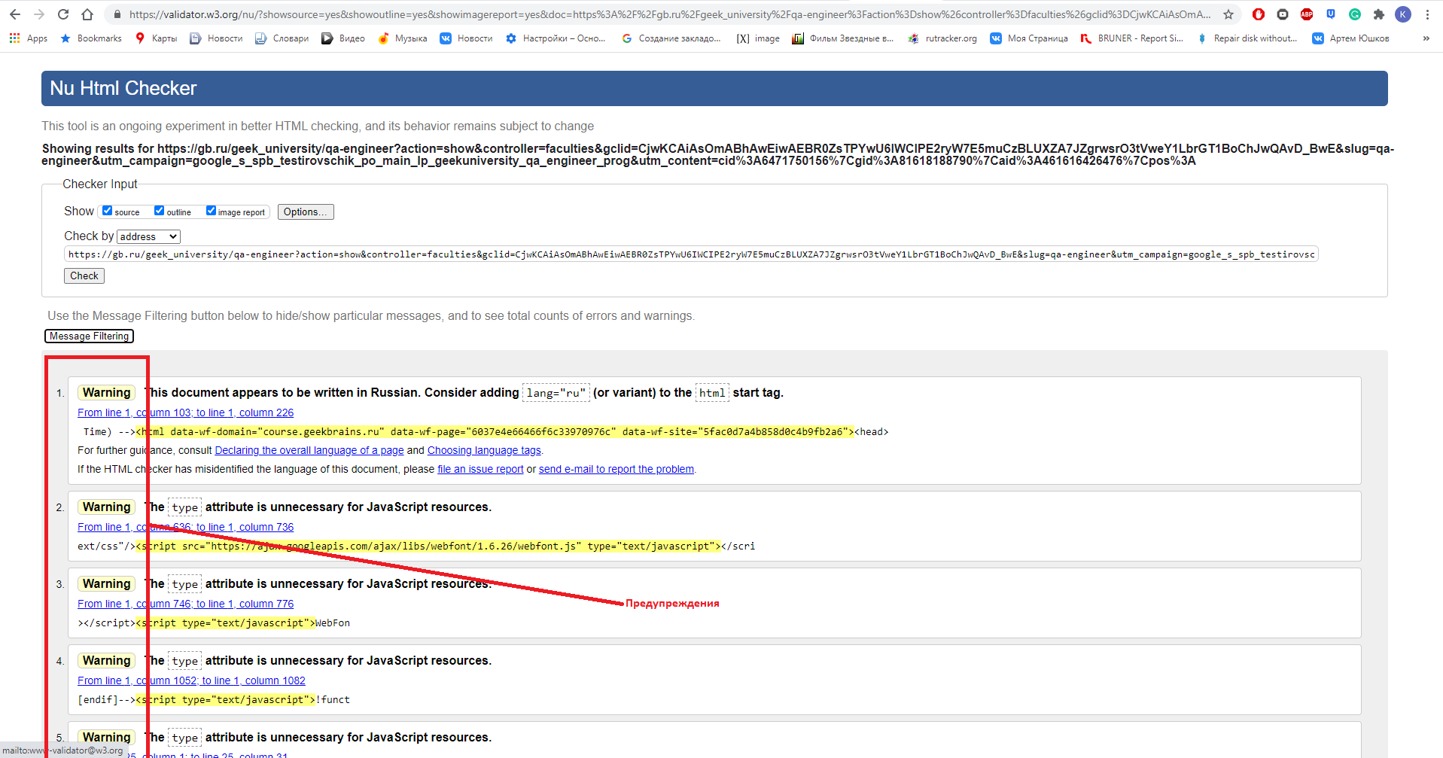 | Предупреждения
1. Warning: This document appears to be written in Russian. Consider adding lang="ru" (or variant) to the html start tag. From line 1, column 103; to line 1, column 226 Time) --><html data-wf-domain="course.geekbrains.ru" data-wf-page="6037e4e66466f6c33970976c" data-wf-site="5fac0d7a4b858d0c4b9fb2a6"><head> Этот документ написан на Русском языке. Можно добавить атрибут lang="ru" в начальный html тег.
2. Warning: The type attribute is unnecessary for JavaScript resources. From line 1, column 636; to line 1, column 736 ext/css"/><script src="https://ajax.googleapis.com/ajax/libs/webfont/1.6.26/webfont.js" type="text/javascript"></scri Не обязателтно использовать атрибут type="text/javascript" в JS
3. Warning: The navigation role is unnecessary for element nav. From line 47, column 1023; to line 47, column 1073 nav></div><nav role="navigation" class="nav-menu w-nav-menu"><a hre Тегу nav необязательно присваивать атрибут role="navigation"
4. Warning: The first occurrence of ID content was here. From line 69, column 32212; to line 69, column 32254 ""/></div><div id="content" class="inner-content _2"><div c Селектор id, первый раз использовался здесь
5. Warning: The list role is unnecessary for element ul. From line 69, column 11976; to line 69, column 11991 аться:</p><ul role="list"><li>ка Не нужно указывать значение атрибута role="list" для тега ul

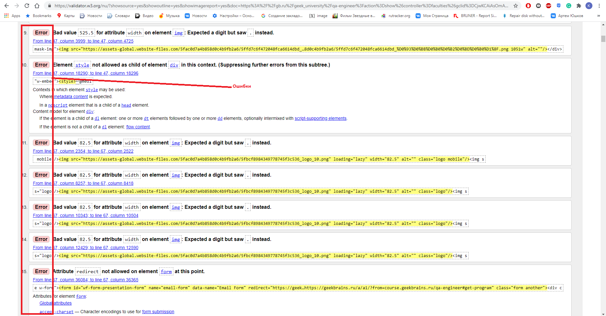 | Ошибки
1. Error: Bad value 525.5 for attribute width on element img: Expected a digit but saw . instead. From line 47, column 3999; to line 47, column 4725 mask-img"><img src="https://assets-global.website-files.com/5fac0d7a4b858d0c4b9fb2a6/5ffd7c6f472048fca6614dbd_…8d0c4b9fb2a6/5ffd7c6f472048fca6614dbd_%D0%93%D0%BB%D0%B0%D0%B2%D0%BD%D0%B0%D1%8F.png 1051w" alt=""/></div> <img src="https://assets-global.website-files.com/5fac0d7a4b858d0c4b9fb2a6/5ffd7c6f472048fca6614dbd_%D0%93%D0%BB%D0%B0%D0%B2%D0%BD%D0%B0%D1%8F.png" loading="lazy" sizes="(max-width: 767px) 92vw, (max-width: 991px) 42vw, (max-width: 1279px) 43vw, 525.5px" width="525.5" srcset="https://assets-global.website-files.com/5fac0d7a4b858d0c4b9fb2a6/5ffd7c6f472048fca6614dbd_%D0%93%D0%BB%D0%B0%D0%B2%D0%BD%D0%B0%D1%8F-p-500.png 500w, https://assets-global.website-files.com/5fac0d7a4b858d0c4b9fb2a6/5ffd7c6f472048fca6614dbd_%D0%93%D0%BB%D0%B0%D0%B2%D0%BD%D0%B0%D1%8F-p-800.png 800w, https://assets-global.website-files.com/5fac0d7a4b858d0c4b9fb2a6/5ffd7c6f472048fca6614dbd_%D0%93%D0%BB%D0%B0%D0%B2%D0%BD%D0%B0%D1%8F.png 1051w" alt=""/> Заданно неправильное значение ширины для элемента img, нужно указывать цифры (точки не читаются)
2. Error: Element style not allowed as child of element div in this context. (Suppressing further errors from this subtree.) From line 47, column 18290; to line 47, column 18296 "w-embed"><style>↩@medi Атрибут style не можен являться ребенком тега div в данном контексте. Элемент div не является родителем элемента style
3. Error: Attribute redirect not allowed on element form at this point. Нельзя использовать атрибут redirect на элемент form
4. Error: Duplicate ID content. Селектор ID="content" продублирован (наверное уже гдето-то существует)
5. Error: Element style not allowed as child of element body in this context. (Suppressing further errors from this subtree.) Елемент style не может быть ребенком елементу body в данном случае

Задание №2

По имени тега:
1. html{ line-height:1.15 }
2. h1{ font-size:2em; margin:.67em 0 }
По классу:
1. .navbar{ display:none }
2. .label{ border:1px solid #000 }
По идентификатору:
1. #content__header-0DE9E47C-871A-4F90-8440-B190C216800A { display: flex; padding: 5px 0; }
2. #BubbleLayer-0DE9E47C-871A-4F90-8440-B190C216800A { background-color: #fff; border: 1.5px solid red; cursor: default; display: flex; font-family: 'Open Sans', sans-serif; position: absolute; visibility: hidden; z-index: 2147483647; }
По селектору атрибута:
1. abbr[title]{ border-bottom:none; text-decoration:underline; -webkit-text-decoration:underline dotted; text-decoration:underline dotted } | Тег + [атрибут]
2. input[type=checkbox],input[type=radio]{ box-sizing:border-box; padding:0 } | Тег + [атрибут=значение атрибута]
По псевдоклассам:
1. a:active,a:hover{ outline:0 }
2. a,a:visited{ text-decoration:underline }

Задание №3

1. Xpath до "Все организации" //h1[@class="oro-subtitle"]

2. Xpath до "Экспорт" //a[@type="button"]

3. Xpath до "Создать организацию" //a[@title="Создать организацию"]

